1
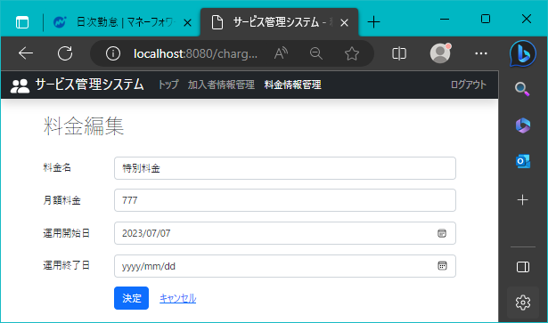
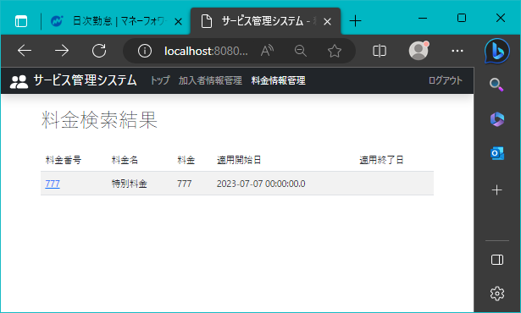
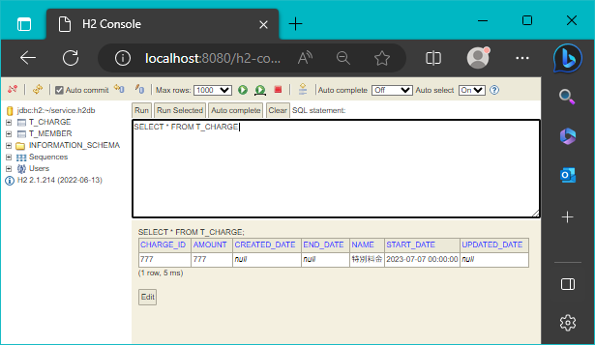
!2023/8/15 | 作成日 | Ctrl+;

 | 料金編集画面ページ |  | （登録されたレコード）

8
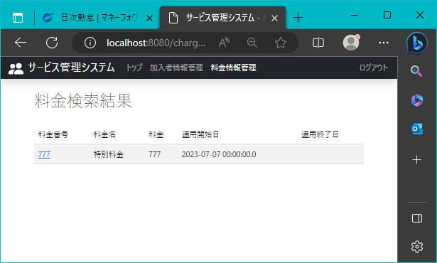
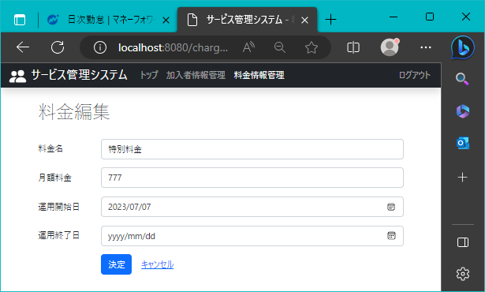
2023-08-15

 | 料金検索結果ページで、料金番号を押した時の動作
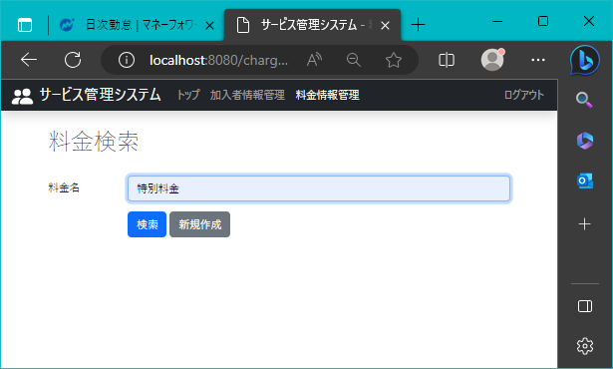

 |  | （登録されたレコード）

9
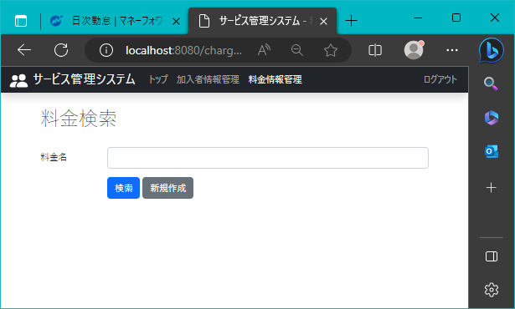
2023-08-15

 | 新規作成ボタンの設置場所

10

2023-08-15

 | 料金新規作成画面ページの表示

15

2023-08-15

 | キャンセルリンクを押した時の動作

16
2023-08-15

 | ページの料金名に正常値が入力された状態で、決定ボタンを押すと「保存しました。」を表示
 |  | 料金編集 | 新規登録
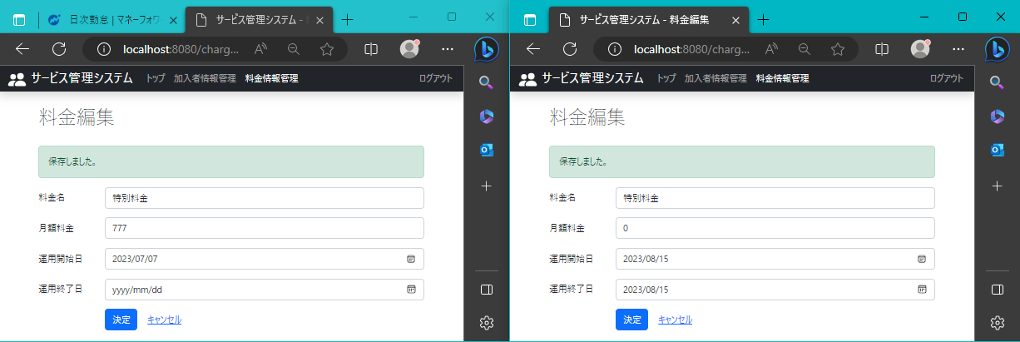


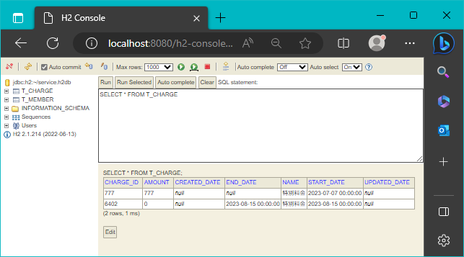
 |  | （登録されたレコード）
 |  | （登録されたレコード）

料金編集レコード
新規登録レコード

18
2023-08-15

 | 64以下の桁であれば、「保存されました。」の文字がページのタイトルの下に表示
 | 料金編集 | 新規登録

 | （登録されたレコード）
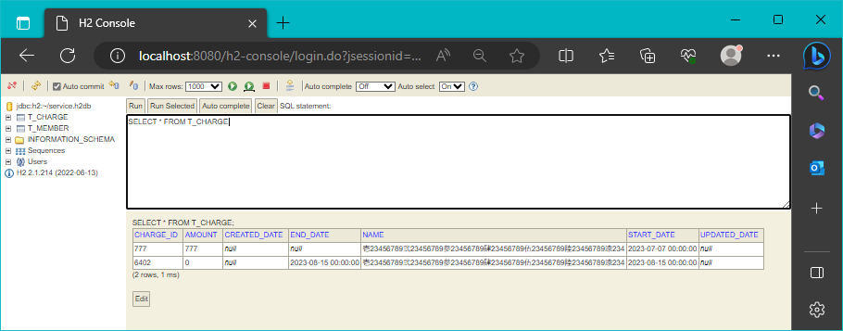

料金編集レコード
新規登録レコード

20
2023-08-15

 | ページの月額料金に正常値が入力された状態で、決定ボタンを押すと「保存しました。」を表示
 | 料金編集 | 新規登録

 | （登録されたレコード）
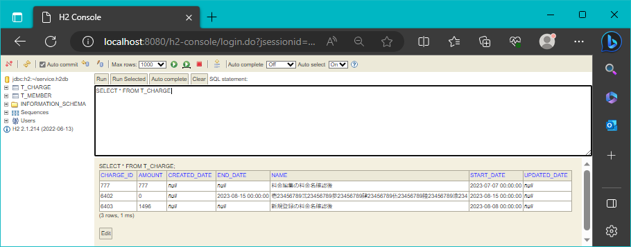

料金編集レコード
新規登録レコード

21
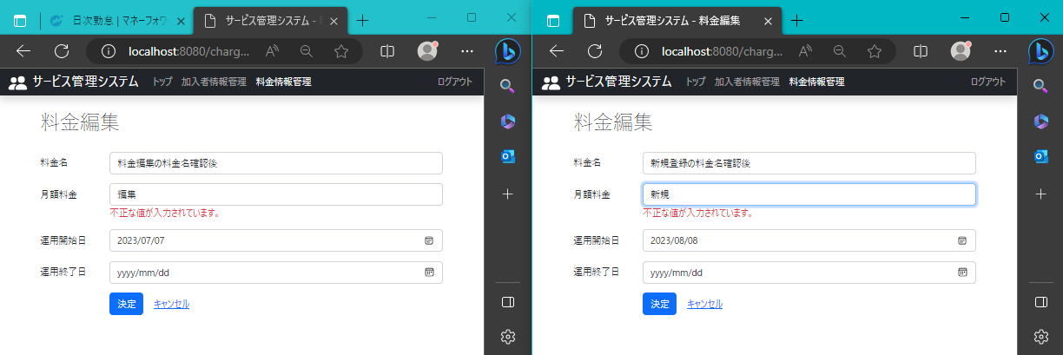
2023-08-15

 | ページの月額料金に異常値が入力された状態で、決定ボタンを押すとエラー内容を表示
 | 料金編集 | 新規登録

22
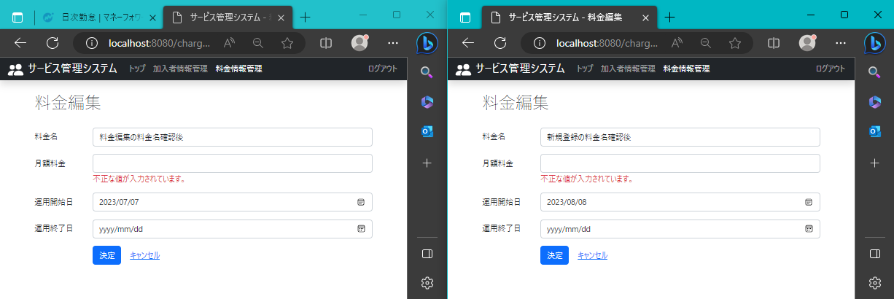
2023-08-15

 | ページの月額料金が空欄の状態で、決定ボタンを押すとエラー内容を表示
 | 料金編集 | 新規登録

23
2023-08-15

 | 9以下の桁であれば、「保存されました。」の文字がページのタイトルの下に表示
 | 料金編集 | 新規登録
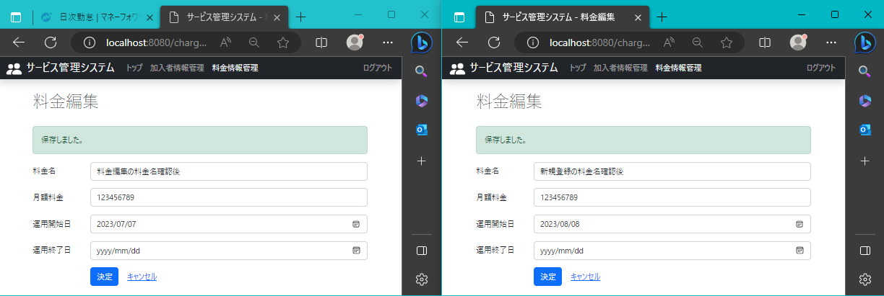

 | （登録されたレコード）
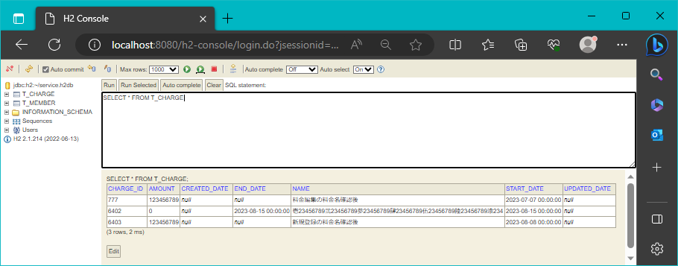

料金編集レコード
新規登録レコード

25
2023-08-15

 | ページの運用開始日に正常値が入力された状態で、決定ボタンを押すと「保存しました。」を表示
 | 料金編集 | 新規登録


 | （登録されたレコード）
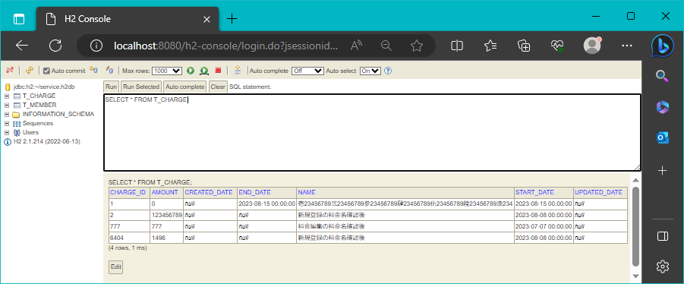

料金編集レコード
新規登録レコード

26
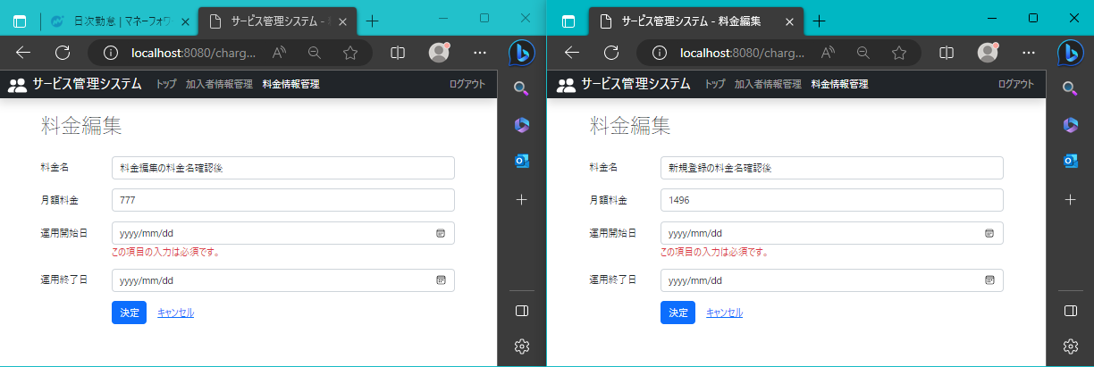
2023-08-15

 | ページの運用開始日に異常値が入力された状態で、決定ボタンを押すとエラー内容を表示
 | 料金編集 | 新規登録

27
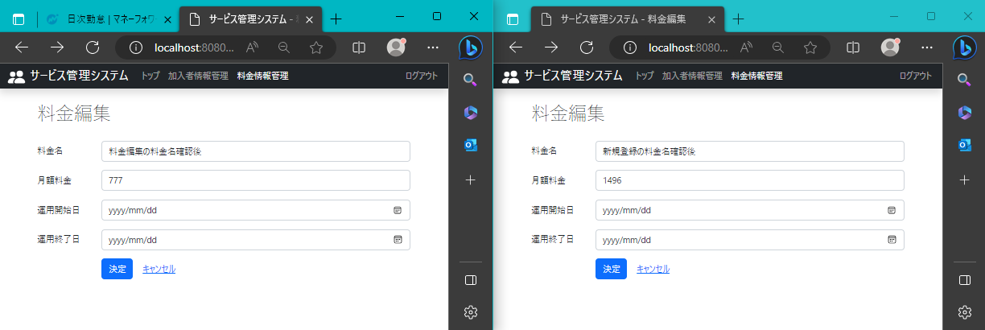
2023-08-15

 | ページの運用開始日を空欄にした場合、画面にyyyy/mm/ddで強制出力される。
 | メモから空白貼り付け

 | 料金編集 | 新規登録

28
2023-08-15

 | ページの運用開始日に入力された値の数が、月ごとの日数制限内の桁であれば「保存されました。」の文字がページのタイトルの下に表示
 | 料金編集 | 新規登録

 | （登録されたレコード）


料金編集レコード
新規登録レコード

29
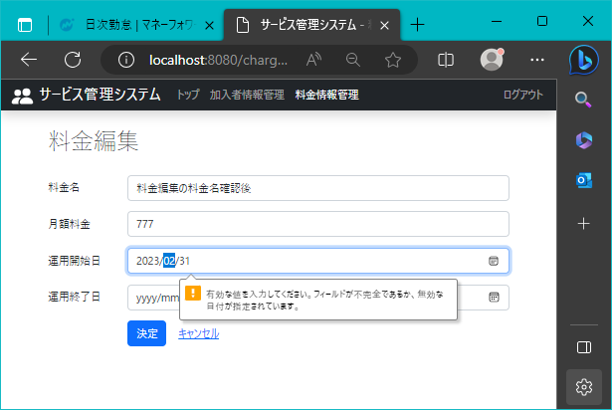
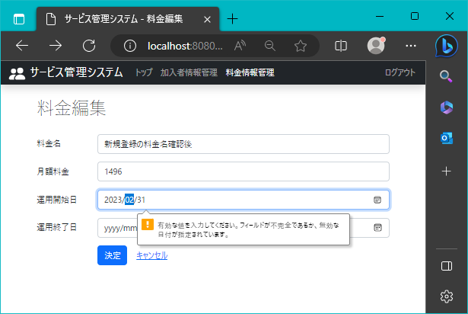
2023-08-15

 | ページの運用開始日を32日以上にした場合、画面にyyyy/mm/ddで強制出力される。
 | 料金編集 | 新規登録

 | 手入力
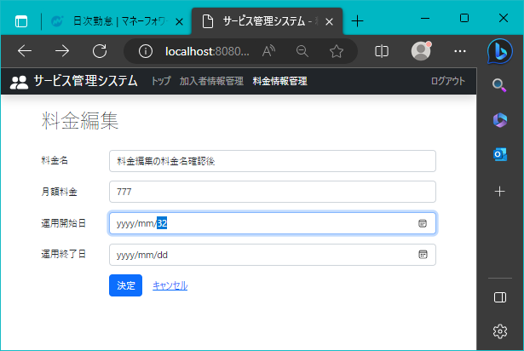
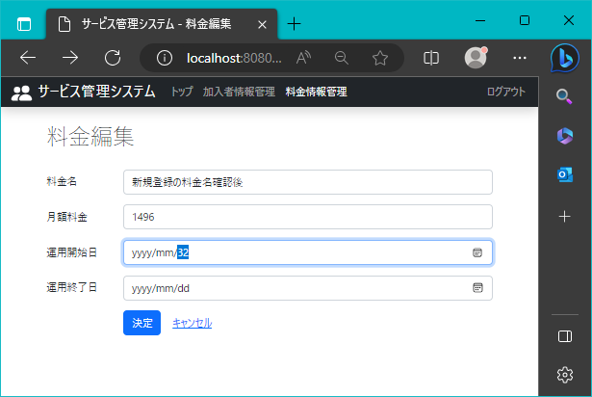

 | 年月の指定がない場合、31に自動修正
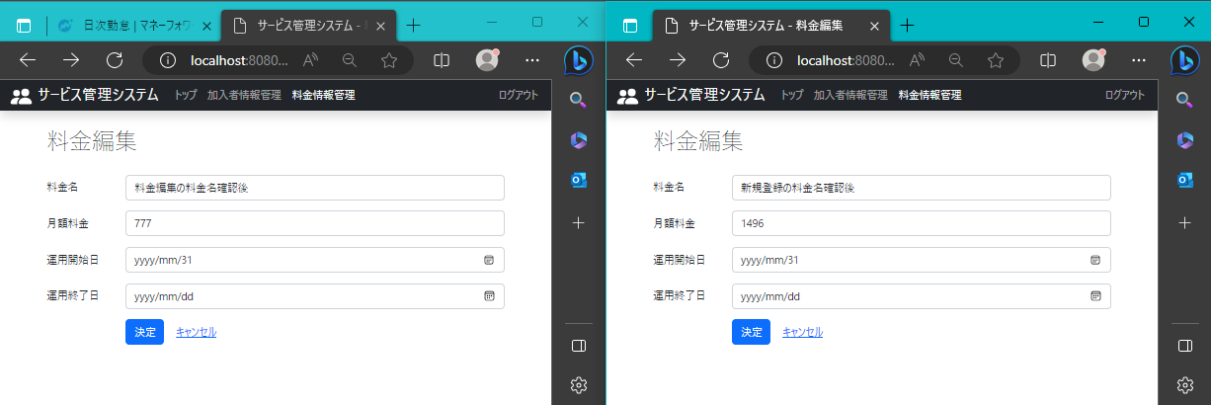

 | 最後に月を指定し、カレンダー上の指定された月が持つ日数を超える場合、メッセージを表示

30
2023-08-15

 | ページの運用終了日に正常値が入力された状態で、決定ボタンを押すと「保存しました。」を表示
 | 料金編集 | 新規登録

 | （登録されたレコード）
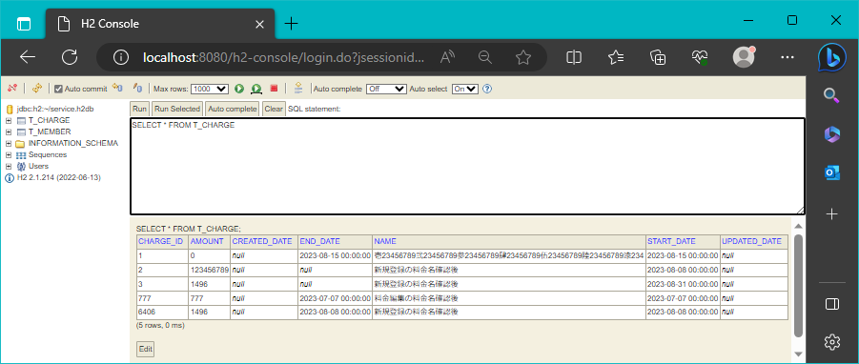

料金編集レコード
新規登録レコード

31
2023-08-15

 | ページの運用終了日に異常値が入力された状態で、決定ボタンを押した時の動作
 | 料金編集 | 新規登録


 | （登録されたレコード）
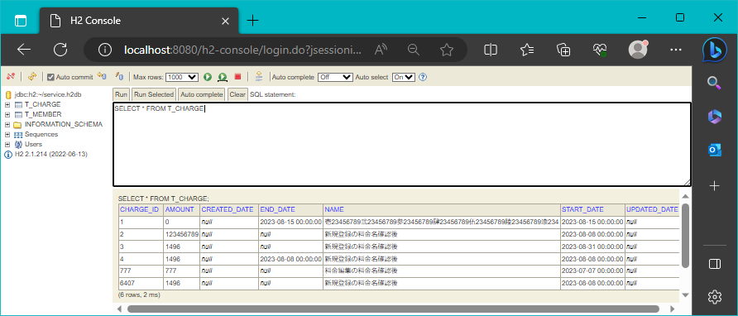

料金編集レコード
新規登録レコード

32

2023-08-15

 | ページの運用開始日を空欄にした場合、画面にyyyy/mm/ddで強制出力される。
 | メモから空白貼り付け

 | 料金編集 | 新規登録

33
2023-08-15

 | ページの運用開終了日に入力された値の数が、月ごとの日数制限内の桁であれば「保存されました。」の文字がページのタイトルの下に表示
 | 料金編集 | 新規登録
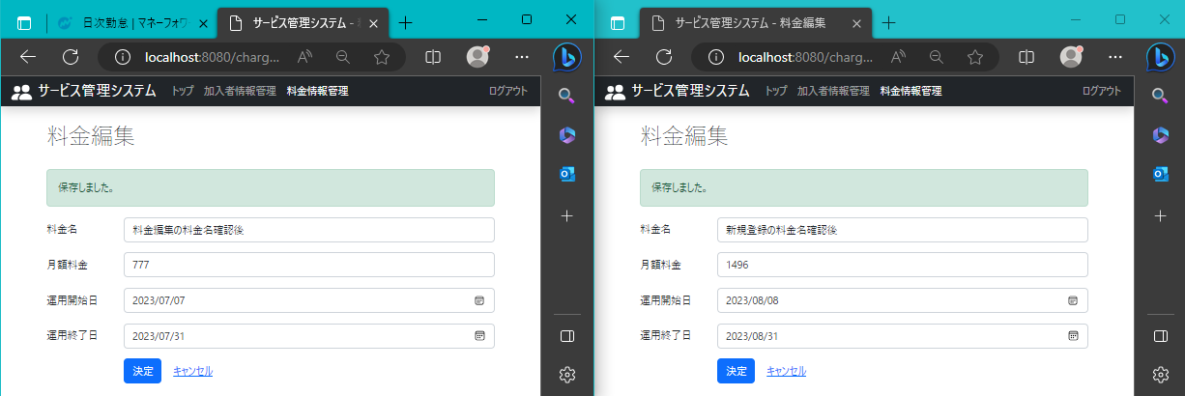

 | （登録されたレコード）
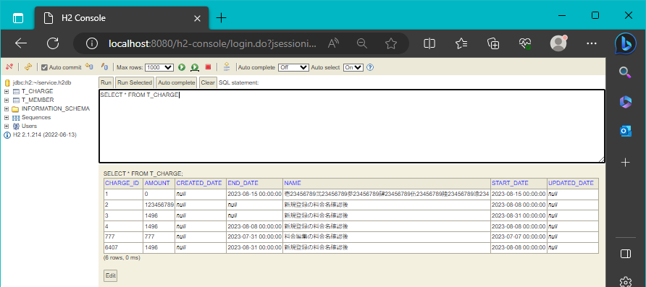

料金編集レコード
新規登録レコード

34
2023-08-15

 | ページの運用開始日を32日以上にした場合、画面にyyyy/mm/ddで強制出力される。
 | 料金編集 | 新規登録

 | 手入力
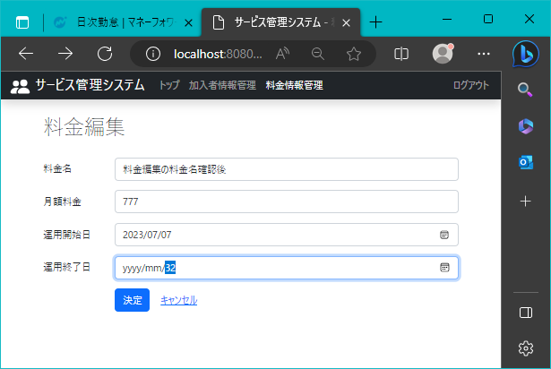


 | 年月の指定がない場合、31に自動修正


 | 最後に月を指定し、カレンダー上の指定された月が持つ日数を超える場合、メッセージを表示

